1.1.2.1 청양고추_경락정보 상세
요약으로 돌아가기

 | 풋고추 청양10kg상자 경락가격 정보
 |  |  |  |  |  |  |  |  |  |  |  |  |  |  |  | 1/1
 | 품목 평균가
 | 등급 |  | 금일 (A) |  | 전일 (B) |  |  | 전년 (C) |  |  | 전일 대비 |  |  |  | 전년 대비
 |  |  |  |  |  |  |  |  |  |  | 등락 |  | A/B (%) |  | 등락 |  |  |  | A/C (%)
 | 최고가 |  | 94,000 |  | 113,000 |  |  | 100,000 |  |  | -19,000 |  | 83.2 |  | -6,000 |  |  |  | 94
 | 최저가 |  | 17,000 |  | 15,000 |  |  | 10,000 |  |  | 2,000 |  | 113.3 |  | 7,000 |  |  |  | 170
 | 평균가 |  | 71,364 |  | 91,856 |  |  | 74,943 |  |  | -20,492 |  | 77.7 |  | -3,578.7 |  |  |  | 95.2

 | 법인별 가격
 | 등급 | 서울청과 |  | 농협 |  |  | 중앙청과 |  |  | 동화청과 |  |  |  | 한국청과 |  |  |  | 대아청과
 | 최고가 | 84,000 |  | 85,000 |  |  | 0 |  |  | 0 |  |  |  | 94,000 |  |  |  | 0
 | 최저가 | 17,000 |  | 31,000 |  |  | 0 |  |  | 0 |  |  |  | 23,500 |  |  |  | 0
 | 평균가 | 72,041 |  | 70,436 |  |  | 0 |  |  | 0 |  |  |  | 71,685 |  |  |  | 0

 | 지역별 가격

 | 등급 | 경남 진주시 |  |  |  | 경남 밀양시 |  |  | 광주 남구 |  |  | 아프리카 |  |  |  |  | 경남 고성군
 | 최고가 | 83,000 |  |  |  | 94,000 |  |  | 66,000 |  |  | 74,000 |  |  |  |  | 76,000
 | 최저가 | 33,000 |  |  |  | 25,000 |  |  | 17,000 |  |  | 62,000 |  |  |  |  | 55,000
 | 평균가 | 70,843 |  |  |  | 75,777 |  |  | 56,701 |  |  | 69,929 |  |  |  |  | 69,615

 | 경락가격 일별추이

 | 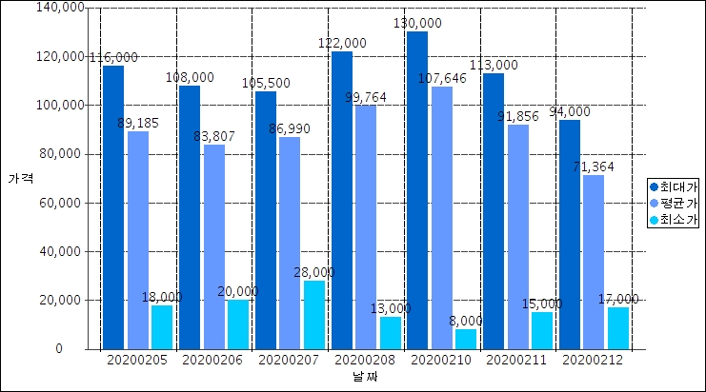

1.2.2.1 풋고추_경락정보 상세
요약으로 돌아가기

 | 풋고추10kg상자 경락가격 정보
 |  |  |  |  |  |  |  |  |  |  |  |  |  |  |  | 1/1
 | 품목 평균가
 | 등급 |  | 금일 (A) |  | 전일 (B) |  |  | 전년 (C) |  |  | 전일 대비 |  |  |  | 전년 대비
 |  |  |  |  |  |  |  |  |  |  | 등락 |  | A/B (%) |  | 등락 |  |  |  | A/C (%)
 | 최고가 |  | 66,000 |  | 83,000 |  |  | 98,000 |  |  | -17,000 |  | 79.5 |  | -32,000 |  |  |  | 67.3
 | 최저가 |  | 8,000 |  | 16,000 |  |  | 2,000 |  |  | -8,000 |  | 50 |  | 6,000 |  |  |  | 400
 | 평균가 |  | 41,410 |  | 48,678 |  |  | 52,162 |  |  | -7,268 |  | 85.1 |  | -10,752.4 |  |  |  | 79.4

 | 법인별 가격
 | 등급 | 서울청과 |  | 농협 |  |  | 중앙청과 |  |  | 동화청과 |  |  |  | 한국청과 |  |  |  | 대아청과
 | 최고가 | 66,000 |  | 58,000 |  |  | 63,500 |  |  | 63,000 |  |  |  | 62,000 |  |  |  | 0
 | 최저가 | 11,000 |  | 21,000 |  |  | 26,000 |  |  | 26,000 |  |  |  | 8,000 |  |  |  | 0
 | 평균가 | 43,300 |  | 40,168 |  |  | 51,244 |  |  | 46,866 |  |  |  | 38,585 |  |  |  | 0

 | 지역별 가격

 | 등급 | 경남 진주시 |  |  |  | 경남 창녕군 |  |  | 경남 밀양시 |  |  | 경남 고성군 |  |  |  |  | 경남 창원시
 | 최고가 | 62,000 |  |  |  | 58,500 |  |  | 63,500 |  |  | 26,000 |  |  |  |  | 38,000
 | 최저가 | 8,000 |  |  |  | 11,000 |  |  | 26,500 |  |  | 11,000 |  |  |  |  | 27,000
 | 평균가 | 42,677 |  |  |  | 37,650 |  |  | 48,786 |  |  | 18,500 |  |  |  |  | 37,214

 | 경락가격 일별추이

 | 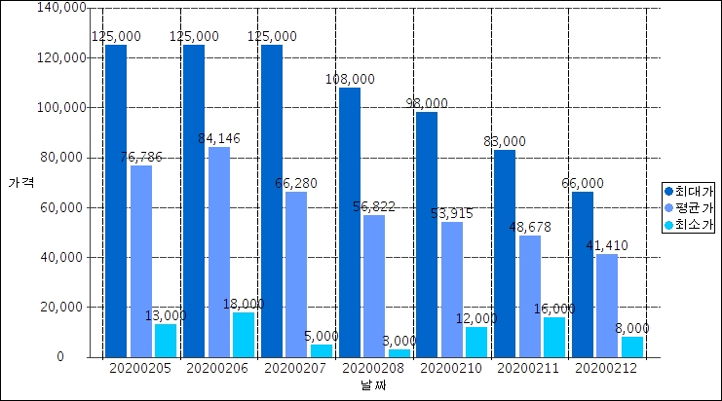

1.3.2.1 쪽파_경락정보 상세
요약으로 돌아가기

 | 쪽파10kg상자 경락가격 정보
 |  |  |  |  |  |  |  |  |  |  |  |  |  |  |  | 1/1
 | 품목 평균가
 | 등급 |  | 금일 (A) |  | 전일 (B) |  |  | 전년 (C) |  |  | 전일 대비 |  |  |  | 전년 대비
 |  |  |  |  |  |  |  |  |  |  | 등락 |  | A/B (%) |  | 등락 |  |  |  | A/C (%)
 | 최고가 |  | 45,000 |  | 47,000 |  |  | 72,000 |  |  | -2,000 |  | 95.7 |  | -27,000 |  |  |  | 62.5
 | 최저가 |  | 8,000 |  | 11,000 |  |  | 5,000 |  |  | -3,000 |  | 72.7 |  | 3,000 |  |  |  | 160
 | 평균가 |  | 27,895 |  | 31,805 |  |  | 20,523 |  |  | -3,910 |  | 87.7 |  | 7,372 |  |  |  | 135.9

 | 법인별 가격
 | 등급 | 서울청과 |  | 농협 |  |  | 중앙청과 |  |  | 동화청과 |  |  |  | 한국청과 |  |  |  | 대아청과
 | 최고가 | 37,000 |  | 0 |  |  | 22,000 |  |  | 42,000 |  |  |  | 45,000 |  |  |  | 38,000
 | 최저가 | 8,000 |  | 0 |  |  | 12,000 |  |  | 11,000 |  |  |  | 18,000 |  |  |  | 16,000
 | 평균가 | 21,612 |  | 0 |  |  | 19,900 |  |  | 29,673 |  |  |  | 30,747 |  |  |  | 29,808

 | 지역별 가격

 | 등급 | 충남 예산군 |  |  |  | 충남 당진시 |  |  | 충북 청주시 청원구 |  |  | 충북 청주시 상당구 |  |  |  |  | 전남 보성군
 | 최고가 | 45,000 |  |  |  | 37,000 |  |  | 13,000 |  |  | 16,000 |  |  |  |  | 34,000
 | 최저가 | 8,000 |  |  |  | 11,000 |  |  | 13,000 |  |  | 16,000 |  |  |  |  | 29,000
 | 평균가 | 28,345 |  |  |  | 26,740 |  |  | 13,000 |  |  | 16,000 |  |  |  |  | 30,944

 | 경락가격 일별추이

 | 